상품제안서
나빌레라 직굴림 1단 보석함 | 상품코드: S37305

 |  |  |  |  |  |  | 02-713-8555 | www.synergygift.co.kr
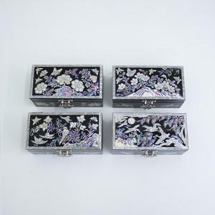

【상세/제작정보】

【인쇄/포장옵션】 | 실크 / 포장지포장

【공급단가】 | 수량 | 20~ | 50~ | 100~ | 300~ | 500~
*VAT별도 | 나비 | 31,250원 | 30,750원 | 30,000원 | 29,250원 | 28,750원
 | 목단 | 31,250원 | 30,750원 | 30,000원 | 29,250원 | 28,750원
 | 송학 | 31,250원 | 30,750원 | 30,000원 | 29,250원 | 28,750원
 | 화조 | 31,250원 | 30,750원 | 30,000원 | 29,250원 | 28,750원

【상품 URL】 | https://www.synergygift.co.kr:443/src/goods_detail.php?gdno=37305

